3. 组合图表
图表标题
 | 业绩 | 利润 | 同比增长
2017 | 1061 | 133 | 21.5%
2018 | 1340 | 185 | 39.1%
标题
2019 | 1581 | 219 | 18.3%
2020 | 1732 | 352 | 60.7%
2021 | 2025 | 479 | 36.1%

4. 甘特图
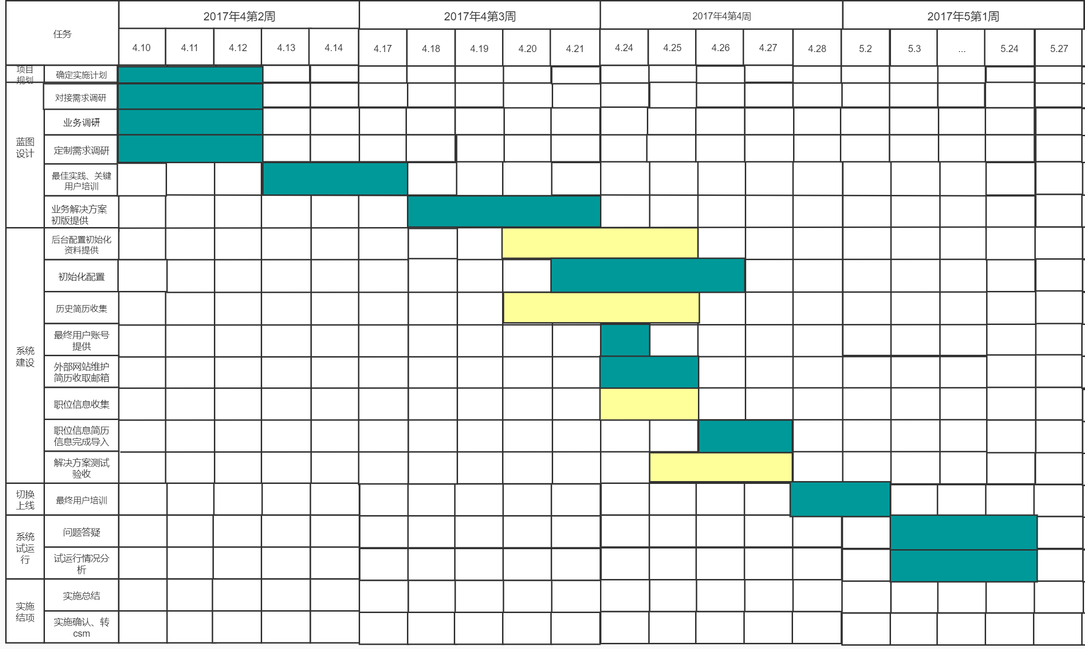
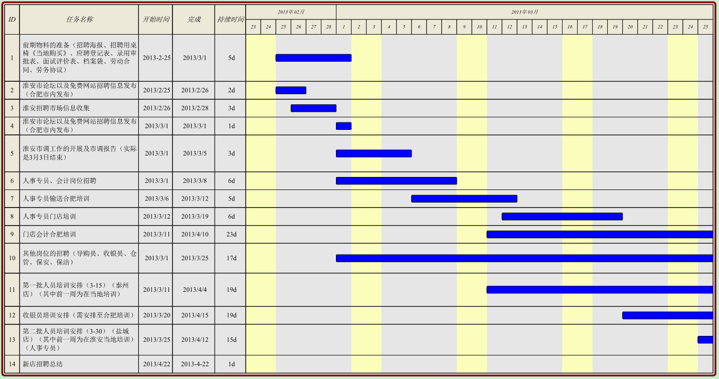
甘特图：规划和展示项目进度

